About
Judul Program | : | Penulangan Penampang Balok konsol Struktur Beton Bertulang
Versi Program | : | V1.00
Update ke 0 | : | Mei 2021

Penyusun | : | Indra Kusuma Jati Raj Suweda
Email | : | indrakrajsuweda@gmail.com

Selalu cek versi terbaru dan juga program - program lainnya hanya di :

Web : Inpetra.ID

"Terima kasih sudah membeli program ini sebagai bentuk dukungan kepada salah satu visi Inpetra ID
mengembangkan program bantu yang berkualitas dan sesuai dengan kebutuhan kondisi di Indonesia"

Ada permintaan program? Hubungi kami di :
info@inpetra.id

Input
NO. | EXPLANATORY | FORMULA | VALUE | UNIT
A. | INPUT DATA PERENCANAAN
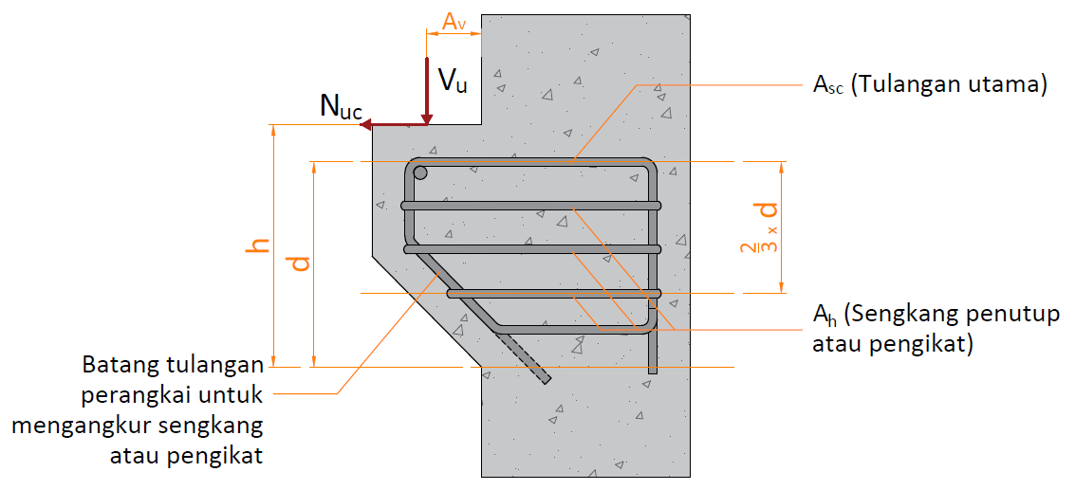

A.1. | Input Nilai Bahan Struktur
 | Kuat tekan beton, | fc' = | 25 | MPa
 | Tegangan leleh baja (deform) untuk tulangan lentur, | fy = | 400 | MPa

A.2. | Input Nilai Dimensi Balok & Pelat
 | Lebar balok | b = | 300.00 | mm
 | Tinggi balok | h = | 600.00 | mm
 | Diameter tulangan (deform) yang digunakan, | D = | 16 | mm
 | Diameter sengkang (polos) yang digunakan, | P = | 8 | mm
 | Tebal bersih selimut beton, | ts = | 40.00 | mm
 | Jarak pusat beban ke muka tumpuan, | av = | 200.00 | mm

A.3. | Input Nilai Beban
 | Gaya geser ultimit akibat beban terfaktor, | Vu = | 215.568 | kN
 | Gaya tarik horizontal ultimit akibat beban terfaktor, | Nuc = | 68.712 | kN

Process
NO. | EXPLANATORY |  |  |  |  | FORMULA | VALUE | UNIT
B. | ANALISA NILAI MOMEN PROBABILITAS
 | Gaya tarik horizontal terfaktor minimum, |  |  |  |  | Nuc-min = 0,2 * Vu = | 43.114 | kN
 | Gaya tarik horizontal terfaktor pakai, |  |  |  |  | Nuc = | 68.71 | kN
 | Tinggi efektif penampang beton, |  |  |  |  | d = h - ts - 0,5 * D = | 552.00 | mm
 | Luas penampang beton yang menahan penyaluran geser, |  |  |  |  | Ac = b * d = | 165600 | mm2
 | Koefisien friksi, |  |  |  |  | μ = | 1.4
 | Faktor reduksi untuk gaya momen, geser, & tarik, |  |  |  |  | φ = | 0.75
 | Kontrol dimensi penampang balok konsol,
 |  | Syarat : | av / d | < | 1.00
 |  |  | 0.362 | < | 1.00 | → | [ OK ]

B.1. | Kebutuhan Tulangan Utama Berdasarkan Gaya Momen
 | Untuk : 17 ≤ fc' ≤ 28 MPa, |  |  |  |  | β1 = | 0.85
 | Untuk : 28 < fc' < 55 MPa, |  |  |  |  | β1 = 0,85 - 0,05 * ( fc' - 28) / 7 = | -
 | Untuk : fc' ≥ 55 MPa, |  |  |  |  | β1 = | -
 | Faktor bentuk distribusi tegangan beton, |  |  |  | → | β1 = | 0.850
 | Rasio tulangan pada kondisi balance,
 |  |  |  |  |  | ρb = β1* 0,85 * fc'/ fy * 600 / ( 600 + fy ) = | 0.0271
 | Rasio tulangan maksimum, |  |  |  |  | ρmaks = 0,75 * ρb = | 0.0203
 | Rasio tulangan minimum, |  |  | syarat 1 : |  | ρmin = √ fc' / ( 4 * fy ) = | 0.0031
 |  |  |  | syarat 2 : |  | ρmin = 1,4 / fy = | 0.0035
 | Rasio tegangan leleh baja dengan kuat tekan efektif beton, |  |  |  |  | m = fy / ( 0,85 *fc' ) = | 18.824
 | Faktor reduksi kekuatan gaya momen, |  |  |  |  | φ = | 0.75
 | Nilai momen negatif maksimum pada daerah tumpuan, |  |  |  |  | Mu = Vu * av + Nuc * ( h - d ) = | 46.412 | kN.m

 | Faktor tahanan momen, |  |  |  |  | Rn = Mu / ( φ * b * d2 ) = | 0.677
 | Rasio tulangan perlu, |  |  |  |  | ρ = 1 / m * ( 1 - [ 1 - 2 * m * Rn / fy ]0,5 ) = | 0.0017

<
<
<
<
 | Kontrol nilai rasio tulangan perlu,
 |  | Syarat : | ρmin | ρ | ρmaks
 |  |  | 0.0031 | 0.0017 | 0.0203 | → | [ Pakai ρmin ]

 | Rasio tulangan pakai, |  |  |  |  | ρ = | 0.0031
 | Luas tulangan yang diperlukan, |  |  |  |  | Af = ρ * b * d = | 517.500 | mm2

B.2. | Kebutuhan Tulangan Utama Berdasarkan Gaya Geser Friksi
 | Gaya geser ultimit akibat beban terfaktor, |  |  |  |  | Vu = | 215.57 | kN
 | Faktor reduksi kekuatan gaya geser, |  |  |  |  | φ = | 0.75
 | Gaya geser rencana perlu, |  |  |  |  | Vn = Vu / φ = | 287.424 | kN
 | Gaya geser rencana maksimum, |  |  | Kondisi I : |  | Vn-max = 0,2 * fc' * Ac = | 828.000 | kN
 |  |  |  | Kondisi II : |  | Vn-max = (3,3 + 0,08 * fc') * Ac = | 877.680 | kN
 |  |  |  | Kondisi III : |  | Vn-max = 11 * Ac = | 1821.600 | kN
 |  |  |  |  |  | Vn-max = | 828.000 | kN
 | Kontrol nilai gaya geser perlu terhadap gaya geser rencana,
 |  | Syarat : | Vn | < | Vn-max
 |  |  | 287.424 | < | 828.00 | → | [ OK ]

 | Luas tulangan yang diperlukan, |  |  |  |  | Avf = Vn / ( fy * μ ) = | 513.257 | mm2

B.3. | Kebutuhan Tulangan Utama Berdasarkan Gaya Tarik Horizontal
 | Gaya tarik horizontal ultimit akibat beban terfaktor, |  |  |  |  | Nuc = | 68.71 | kN
 | Faktor reduksi kekuatan gaya geser, |  |  |  |  | φ = | 0.75
 | Gaya tarik horizontal perlu, |  |  |  |  | Nnc = Nuc / φ = | 91.62 | kN

 | Luas tulangan yang diperlukan, |  |  |  |  | An = Nnc / fy = | 229.040 | mm2

B.4. | Perhitungan Tulangan Utama & Tulangan Sengkang
 | Luas tulangan tarik utama, |  |  | Kondisi I : |  | Asc = Af + An = | 746.540 | mm2
 |  |  |  | Kondisi II : |  | Asc = 2/3 * Avf + An = | 571.211 | mm2
 |  |  |  | Kondisi III : |  | Asc = 0,04 * fc'/fy * Ac = | 414.000 | mm2
 |  |  |  |  |  | Asc = | 746.540 | mm2
 | Jarak tulangan terhadap sisi luar beton, |  |  |  |  | ds = ts + P + 0,5 * D = | 56.00 | mm
 | Jumlah tulangan dlm satu baris, |  |  |  |  | ns = ( b - 2 * ds) / ( 25 + D ) + 1 = | 5.59
 | Digunakan jumlah tulangan dalam satu baris, |  |  |  |  | ns = | 5 | bh
 | Jarak horisontal pusat ke pusat antara tulangan, |  |  |  |  | x = ( b - 2 * ds ) / ( ns - 1 ) = | 47.00 | mm
D
 | Jumlah tulangan yang diperlukan, |  |  |  |  | nsc = Asc / ( π / 4 * D2 ) = | 3.71
 | Digunakan tulangan, |  |  |  |  | 4 | 16
 | Luas tulangan terpakai, |  |  |  |  | Asc = n * π / 4 * D2 = | 804.25 | mm2
 | Jumlah baris tulangan, |  |  |  |  | nb = n / ns = | 1
 |  | Syarat: | nb | < 1 |  | → | [OK]

 | Luas tulangan sengkang, |  |  | Kondisi I : |  | Ah = Avf / 3 = | 171.086 | mm2
 |  |  |  | Kondisi II : |  | Ah = 0,5 * (Asc + An) = | 487.790 | mm2
 | Jumlah tulangan yang diperlukan, |  |  |  |  | n = Ah / ( π / 4 * P2 ) = | 9.70
x
P
 | Jumlah tulangan sengkang per tulangan utama, |  |  |  |  | nh = n / nsc = | 2.43
 | Digunakan tulangan, |  |  |  | 4 | 3 | 8
 | jarak antar tulangan sengkang per tulangan utama, |  |  |  |  | y = (2/3 * d) / nh = | 120 | mm

B.5. | Panjang Penyaluran
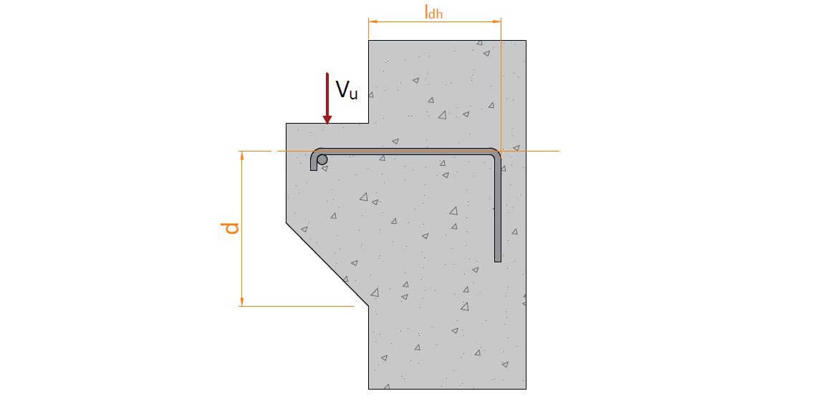

 | Kebutuhan volume total panjang penyaluran untuk 1/3 Asc,
 |  |  |  | Kondisi I : |  | Vldh = 1/3 * Asc * d = | 147981.580 | mm3
 |  |  |  | Kondisi II : |  | Vldh = 4 * Asc * D = | 51471.854 | mm3
 |  |  |  |  |  | Vldh = | 147981.580 | mm3
 | Panjang penyaluran perlu, |  |  |  |  | ldh = Vldh / Asc = | 184 | mm
 | Panjang penyaluran minimum, |  |  |  |  | ldh-min = | 150 | mm
 | Panjang penyaluran pakai, |  |  |  |  | ldh = | 200 | mm

 | Panjang kait 90o perlu, |  |  |  |  | l90 = 12 * D = | 192 | mm
 | Panjang kait 90o pakai, |  |  |  |  | l90 = | 200 | mm

Result
Dimensi & Tulangan Balok
Tinggi balok, h |  |  | 600.00 | mm
Lebar balok, b |  |  | 300.00 | mm
Selimut beton balok, ts |  |  | 40.00 | mm
x
D
P
Tulangan Utama |  |  | 4 | 16
Tulangan Transversal |  | 4 | 3 | 8

Kontrol gaya akibat beban terfaktor
Gaya geser ultimit, Vu
Syarat : | Vu | ≤ | φ * Vn-max
 | 215.568 | ≤ | 621.000 | [ OK ]
Gaya tarik ultimit, Nu
Syarat : | Nu | ≤ | φ * Nn
 | 68.712 | ≤ | 68.712 | [ OK ]

Report
REPORT OUTPUT EXCEL SPREADSHEET

 |  |  | • Nama Program |  | Penulangan Balok Konsol Struktur Beton Bertulang
 |  |  | • Versi |  | 1.00
 |  |  | • Penyusun |  | Indra K Raj Suweda
 |  |  | • email |  | indrakrajsuweda@gmail.com

A. | DATA PERENCANAAN

A.1. | Nilai Bahan Struktur
 | Kuat tekan beton, |  |  |  |  | fc' = | 25 | MPa
 | Tegangan leleh baja (deform) untuk tulangan lentur, |  |  |  |  | fy = | 400 | MPa

A.2. | Nilai Dimensi Balok & Pelat
 | Lebar balok |  |  |  |  | b = | 300 | mm
 | Tinggi balok |  |  |  |  | h = | 600 | mm
 | Diameter tulangan (deform) yang digunakan, |  |  |  |  | D = | 16 | mm
 | Diameter sengkang (polos) yang digunakan, |  |  |  |  | P = | 8 | mm
 | Tebal bersih selimut beton, |  |  |  |  | ts = | 40 | mm
 | Jarak pusat beban ke muka tumpuan, |  |  |  |  | av = | 200 | mm

A.3. | Nilai Gaya Reaksi Akibat Beban Terfaktor
 | Gaya geser ultimit, |  |  |  |  | Vu = | 215.568 | kN
 | Gaya tarik horizontal ultimit, |  |  |  |  | Nuc = | 68.712 | kN

B. | HASIL PERHITUNGAN PROGRAM BANTU SPREADSHEET
B.1. | Hasil untuk dimensi & tulangan balok
 | Dimensi & Tulangan Balok
 | Tinggi balok, h |  |  |  |  | 600.00 | mm
 | Lebar balok, b |  |  |  |  | 300.00 | mm
 | Selimut beton balok, ts |  |  |  |  | 40.00 | mm
x
D
P
 | Tulangan Utama |  |  |  |  | 4 | 16
 | Tulangan Transversal |  |  |  | 4 | 3 | 8

B.2. | Hasil untuk kontrol gaya akibat beban terfaktor
 | Gaya geser ultimit, Vu
 | Syarat : |  |  | Vu | ≤ | φ * Vn-max
 |  |  |  | 215.568 | ≤ | 621.000 | [ OK ]
 | Gaya tarik ultimit, Nu
 | Syarat : |  |  | Nu | ≤ | φ * Nn
 |  |  |  | 68.712 | ≤ | 68.712 | [ OK ]

C. | ANALISA NILAI MOMEN PROBABILITAS
 | Gaya tarik horizontal terfaktor minimum, |  |  |  |  | Nuc-min = 0,2 * Vu = | 43.114 | kN
 | Gaya tarik horizontal terfaktor pakai, |  |  |  |  | Nuc = | 68.712 | kN
 | Tinggi efektif penampang beton, |  |  |  |  | d = h - ts - 0,5 * D = | 552 | mm
 | Luas penampang beton yang menahan penyaluran geser,
 |  |  |  |  |  | Ac = b * d = | 165600 | mm2
 | Koefisien friksi, |  |  |  |  | μ = | 1.4
 | Faktor reduksi untuk gaya momen, geser, & tarik, |  |  |  |  | φ = | 0.75
 | Kontrol dimensi penampang balok konsol,
 |  | Syarat : | av / d | < | 1.00
 |  |  | 0.36 | < | 1.00 | → | [ OK ]

C.1. | Kebutuhan Tulangan Utama Berdasarkan Gaya Momen
 | Untuk : 17 ≤ fc' ≤ 28 MPa, |  |  |  |  | β1 = | 0.850
 | Untuk : 28 < fc' < 55 MPa, |  |  |  |  | β1 = 0,85 - 0,05 * ( fc' - 28) / 7 = | -
 | Untuk : fc' ≥ 55 MPa, |  |  |  |  | β1 = | -
 | Faktor bentuk distribusi tegangan beton, |  |  |  | → | β1 = | 0.850
 | Rasio tulangan pada kondisi balance,
 |  |  |  |  |  | ρb = β1* 0,85 * fc'/ fy * 600 / ( 600 + fy ) = | 0.0271
 | Rasio tulangan maksimum, |  |  |  |  | ρmaks = 0,75 * ρb = | 0.0203
 | Rasio tulangan minimum, |  |  | syarat 1 : |  | ρmin = √ fc' / ( 4 * fy ) = | 0.0031
 |  |  |  | syarat 2 : |  | ρmin = 1,4 / fy = | 0.0035
 | Rasio tegangan leleh baja dengan kuat tekan efektif beton,
 |  |  |  |  |  | m = fy / ( 0,85 *fc' ) = | 18.824
 | Faktor reduksi kekuatan gaya momen, |  |  |  |  | φ = | 0.75
 | Nilai momen negatif maksimum pada daerah tumpuan,
 |  |  |  |  |  | Mu = Vu * av + Nuc * ( h - d ) = | 46.412 | kN.m
 | Faktor tahanan momen, |  |  |  |  | Rn = Mu / ( φ * b * d2 ) = | 0.677
 | Rasio tulangan perlu, |  |  |  |  | ρ = 1 / m * ( 1 - [ 1 - 2 * m * Rn / fy ]0,5 ) = | 0.0017

<
<
<
<
 | Kontrol nilai rasio tulangan perlu,
 |  | Syarat : | ρmin | ρ | ρmaks
 |  |  | 0.0031 | 0.0017 | 0.0203 | → | [ Pakai ρmin ]

 | Rasio tulangan pakai, |  |  |  |  | ρ = | 0.0031
 | Luas tulangan yang diperlukan, |  |  |  |  | Af = ρ * b * d = | 517.50 | mm2

C.2. | Kebutuhan Tulangan Utama Berdasarkan Gaya Geser Friksi
 | Gaya geser ultimit akibat beban terfaktor, |  |  |  |  | Vu = | 215.568 | kN
 | Faktor reduksi kekuatan gaya geser, |  |  |  |  | φ = | 0.750
 | Gaya geser rencana perlu, |  |  |  |  | Vn = Vu / φ = | 287.424 | kN
 | Gaya geser rencana maksimum,
 |  |  | Kondisi I : |  |  | Vn-max = 0,2 * fc' * Ac = | 828.000 | kN
 |  |  | Kondisi II : |  |  | Vn-max = (3,3 + 0,08 * fc') * Ac = | 877.680 | kN
 |  |  | Kondisi III : |  |  | Vn-max = 11 * Ac = | 1821.600 | kN
 |  |  |  |  |  | Vn-max = | 828.000 | kN
 | Kontrol nilai gaya geser perlu terhadap gaya geser rencana,
 |  | Syarat : | Vn | < | Vn-max
 |  |  | 287.424 | < | 828.000 | → | [ OK ]

 | Luas tulangan yang diperlukan, |  |  |  |  | Avf = Vn / ( fy * μ ) = | 513.257 | mm2

C.3. | Kebutuhan Tulangan Utama Berdasarkan Gaya Tarik Horizontal
 | Gaya tarik horizontal ultimit akibat beban terfaktor, |  |  |  |  | Nuc = | 68.712 | kN
 | Faktor reduksi kekuatan gaya geser, |  |  |  |  | φ = | 0.750
 | Gaya tarik horizontal perlu, |  |  |  |  | Nnc = Nuc / φ = | 91.616 | kN

 | Luas tulangan yang diperlukan, |  |  |  |  | An = Nnc / fy = | 229.040 | mm2

C.4. | Perhitungan Tulangan Utama & Tulangan Sengkang
 | Luas tulangan tarik utama, |  |  | Kondisi I : |  | Asc = Af + An = | 746.540 | mm2
 |  |  |  | Kondisi II : |  | Asc = 2/3 * Avf + An = | 571.211 | mm2
 |  |  |  | Kondisi III : |  | Asc = 0,04 * fc'/fy * Ac = | 414.000 | mm2
 |  |  |  |  |  | Asc = | 746.540 | mm2
 | Jarak tulangan terhadap sisi luar beton, |  |  |  |  | ds = ts + P + 0,5 * D = | 56.000 | mm
 | Jumlah tulangan dlm satu baris, |  |  |  |  | ns = ( b - 2 * ds) / ( 25 + D ) + 1 = | 5.585
 | Digunakan jumlah tulangan dalam satu baris, |  |  |  |  | ns = | 5.000 | bh
 | Jarak horisontal pusat ke pusat antara tulangan,
 |  |  |  |  |  | x = ( b - 2 * ds ) / ( ns - 1 ) = | 47.000 | mm
D
 | Jumlah tulangan yang diperlukan, |  |  |  |  | nsc = Asc / ( π / 4 * D2 ) = | 3.713
 | Digunakan tulangan, |  |  |  |  | 4 | 16
 | Luas tulangan terpakai, |  |  |  |  | Asc = n * π / 4 * D2 = | 804.248 | mm2
 | Jumlah baris tulangan, |  |  |  |  | nb = n / ns = | 1
 |  | Syarat: | nb | < 1 |  | → | [OK]

 | Luas tulangan sengkang, |  |  | Kondisi I : |  | Ah = Avf / 3 = | 171.086 | mm2
 |  |  |  | Kondisi II : |  | Ah = 0,5 * (Asc + An) = | 487.790 | mm2
 | Jumlah tulangan yang diperlukan, |  |  |  |  | n = Ah / ( π / 4 * P2 ) = | 9.704
x
P
 | Jumlah tulangan sengkang per tulangan utama, |  |  |  |  | nh = n / nsc = | 2.426
 | Digunakan tulangan, |  |  |  | 4 | 3 | 8
 | jarak antar tulangan sengkang per tulangan utama, |  |  |  |  | y = (2/3 * d) / nh = | 120.00 | mm

C.5. | Panjang Penyaluran

 | Kebutuhan volume total panjang penyaluran untuk 1/3 Asc ,
 |  |  |  | Kondisi I : |  | Vldh = 1/3 * Asc * d = | 147981.58 | mm3
 |  |  |  | Kondisi II : |  | Vldh = 4 * Asc * D = | 51471.85 | mm3
 |  |  |  |  |  | Vldh = | 147981.58 | mm3
 | Panjang penyaluran perlu, |  |  |  |  | ldh = Vldh / Asc = | 184.00 | mm
 | Panjang penyaluran minimum, |  |  |  |  | ldh-min = | 150.00 | mm
 | Panjang penyaluran pakai, |  |  |  |  | ldh = | 200.00 | mm

